PLANES ESTRATÉGICOS
SEGUIMIENTO
Cuarto trimestre de 2025

Planes
Institucionales
2025
Plan Estratégico
Institucional
Plan Estratégico de
Talento Humano
Plan de Seguridad y
Privacidad
de la Información
Plan de Tratamiento
de Riesgos de Seguridad y
Privacidad
de la Información
Plan Estratégico de
Tecnologías de la Información y
Comunicaciones
Plan Institucional
de Archivos
Plan Anual de
Adquisiciones
PETH
PSPI
PTRSPI
PETI
PINAR
PTEP
PAA
PEI

PETH
PLAN ESTRATÉGICO DE TALENTO HUMANO

PIC
Plan Institucional de Bienestar e Incentivos
PSST
Plan de Talento Humano

Plan Institucional de Capacitación.
Plan de Seguridad y Salud en el Trabajo

01
02
03
04

PINAR
 | DIRECCIONAMIENTO ESTRATÉGICO |  |  |  |  |  |  |  |  |  |  |  |  |  |  |  |  |  |  |  |  |  |  | CÓDIGO | DEFT04
 | FORMULACIÓN Y SEGUIMIENTO DE PLANES O CRONOGRAMAS |  |  |  |  |  |  |  |  |  |  |  |  |  |  |  |  |  |  |  |  |  |  | VERSIÓN | 1
 |  |  |  |  |  |  |  |  |  |  |  |  |  |  |  |  |  |  |  |  |  |  |  | FECHA | 2023-05-31
NOMBRE DEL PLAN O CRONOGRAMA | Modelo de Gestión Documental y Administración de Archivos -MGDA- en 2025 - Alcanzar el Nivel de madurez en dos (2) componentes en "Básico" y un (1) componente en "Intermedio".
PROCESO, OBJETIVO, POLÍTICA, COMPONENTE | ACTIVIDAD O TAREA | INDICADOR |  |  |  | CRONOGRAMA |  |  |  |  |  |  |  |  |  |  |  |  |  |  | SEGUIMIENTO A LA EJECUCIÓN |  |  |  | DEPENDENCIA Y/O FUNCIONARIO RESPONSABLE
 |  | Nombre | Dato Variable 1 | Dato Variable 2 | Frecuencia de Reporte | Metas Programadas |  | Fecha de Reporte o Ejecución de la actividad |  |  |  |  |  |  |  |  |  |  |  | Recursos Técnicos y/o financieros | Porcentaje (%) de avance o cumplimiento | Relacionar Producto / Evidencia | Resultado de la Gestión | Análisis resultados de Gestión (OAP)
 |  |  |  |  |  | Línea de Base | Valor absoluto | Ene | Feb | Mar | Abr | May | Jun | Jul | Ago | Sep | Oct | Nov | Dic
ESTRATÉGICO
Política de Gestión Documental | Avanzar en la ejecución del plan de Acción para cerrar brechas, de conformidad con los hallazgos encontrados en el diagnóstico integral de archivos, Plan de mejoramiento 1563- 2024 y FURAG (2023). | Porcentaje de avance en la ejecución del Plan de Implementación de la Política de Gestión Documental |  |  | Trimestral | 1 | 2 |  |  | 1 |  |  |  |  | 1 |  |  |  |  |  | 100% | Informe de avance cierre de brechas Diagnóstico de archivos | Se reporto el avance en la ejecución del Plan de Acción para cerrar brechas identificadas en el diagnóstico integral de archivos. Se aplicó la matriz de información y el análisis DOFA para consolidar hallazgos estratégicos, y se conformó equipo técnico de apoyo, se finalizao en el mes de agosto de 2025, se ha diligenciado información correspondiente a 75 oficinas productoras. https://acortar.link/MCGGEk | Las evidencias e información aportadas por la dependencia son coherentes y suficientes para soportar el avance del indicador en el cuarto trimestre de 2025. | Secretaria General
Política de Gestión Documental | Actualizar la política de gestión documental de acuerdo con los lineamientos establecidos por el Archivo General de la Nación y la Supersalud. | Porcentaje de avance en la ejecución del Plan de Implementación de la Política de Gestión Documental |  |  | Trimestral | 1 | 1 |  | 1 |  |  |  |  |  |  |  |  |  |  |  | 100% | Política de Gestión Documental (actualización y aprobación de ser necesaria) | La Política de GD actualizada se cumplio con actividad con la publicación el 25 de febrero en la web de la SNS. https://acortar.link/m4U2Mq | Las evidencias e información aportadas por la dependencia son coherentes y suficientes para soportar el avance del indicador en el cuarto trimestre de 2025. | Secretaria General
Política de Gestión Documental | Actualizar el Programa de Gestión Documental de acuerdo con los lineamientos y metodología definidos por el Archivo General de la Nación. | Porcentaje de avance en la ejecución del Plan de Implementación de la Política de Gestión Documental |  |  | Trimestral | 1 | 1 |  |  |  | 1 |  |  |  |  |  |  |  |  |  | 100% | Programa de Gestión Documental - PGD (actualización y aprobación). | El PGD actualizado fue presentado para validación metodológica según lineamientos del SIG, a la OAP en el primer trimestre 2025 https://acortar.link/tWAh6B | Las evidencias e información aportadas por la dependencia son coherentes y suficientes para soportar el avance del indicador en el cuarto trimestre de 2025. | Secretaria General
Política de Gestión Documental | Actualizar, aprobar e implementar el instrumento archivístico PINAR de acuerdo con los lineamientos y metodología establecida por el Archivo General de la Nación. | Porcentaje de avance en la ejecución del Plan de Implementación de la Política de Gestión Documental |  |  | Trimestral | 1 | 1 | 1 |  |  |  |  |  |  |  |  |  |  |  |  | 100% | Plan Institucional de Archivos - PINAR (actualización y aprobación). | La actualización y aprobación del instrumento archivístico PINAR se gestionó el 17 de febrero de 2025. Fue presentado para validación metodológica en el SIG a la OAP cumplido en el primer trimeste de 2025. https://acortar.link/m4U2Mq | Las evidencias e información aportadas por la dependencia son coherentes y suficientes para soportar el avance del indicador en el cuarto trimestre de 2025. | Secretaria General
Política de Gestión Documental | Realizar el análisis a las actividades críticas de éxito, para identificar la ausencia o duplicidad de funciones y barreras que impidan la oportuna, eficiente y eficaz prestación del servicio de la gestión documental en la entidad. | Porcentaje de avance en la ejecución del Plan de Implementación de la Política de Gestión Documental | 1 | 1 | Trimestral | 0 | 2 |  |  |  |  |  | 1 |  |  |  |  | 1 |  |  | 100% | Plan de análisis de actividades críticas de éxito del servicio de la gestión documental en la entidad | Se realiza el análisis complementario al , identificando las mejoras a la digaramación de la actividad crítica o clave de éxito de la GD, de acuerdo con las decisiones formalizadas por parte de la Oficina Asesora de Planeación. 1. Actividades criticas de exito https://n9.cl/rsaxu | Las evidencias e información aportadas por la dependencia son coherentes y suficientes para soportar el avance del indicador en el cuarto trimestre de 2025. | Secretaria General
Política de Gestión Documental | Actualizar la matriz de riegos en gestión documental, con los procesos responsables de su gestión. | Porcentaje de avance en la ejecución del Plan de Implementación de la Política de Gestión Documental |  |  | Trimestral | 0 | 1 |  |  |  | 1 |  |  |  |  |  |  |  |  |  | 100% | Matriz de Riesgos en Gestión Documental (Actualización) | Se realizó la actualización de Riesgos de Gestión, Corrupción y Fiscales de la Gestión archivística documental en el segundo trimestre 2025 https://acortar.link/gVKL1i | Las evidencias e información aportadas por la dependencia son coherentes y suficientes para soportar el avance del indicador en el cuarto trimestre de 2025. | Secretaria General
Política de Gestión Documental | Identificar estrategias y planes para lograr la articulación de la gestión documental con el plan estratégico institucional. | Porcentaje de avance en la ejecución del Plan de Implementación de la Política de Gestión Documental |  |  | Trimestral | 0 | 1 |  |  | 1 |  |  |  |  |  |  |  |  |  |  | 100% | Documento relacionado con la articulación de la Gestión Documental con el Plan Estratégico Institucional | El Plan Estratégico Institucional (PEI) de la SNS definido para las vigencias 2024-2026 aborda estrategias clave para la articulación de la gestión documental con el plan estratégico institucional, destacando acciones necesarias para garantizar la preservación, conservación y difusión del acervo documental, así como la preservación digital de los documentos electrónicos almacenados en el Sistema de Gestión Documental Argo. Para lo anterior, se determinaron algunas estrategias, proyectos y planes propuestos, cumplido en el primer trimestre del 2025. https://acortar.link/m4U2Mq | Las evidencias e información aportadas por la dependencia son coherentes y suficientes para soportar el avance del indicador en el cuarto trimestre de 2025. | Secretaria General
...
 |  |  |  |  |  |  |  |  |  |  |  |  |  |  |  |  | 1 |  |  |  | 100% | Informe con los aspectos relacionados con la seguridad de información contenida en documentos electrónicos de archivo | Se presenta Informe en el que se exponen las funcionalidades y mecanismos establecidos en el Gestor Documental SuperArgo para garantizar la seguridad de los radicados y expedientes electrónicos, conforme a lo dispuesto en la Ley 1712 de 2024 – Ley de Transparencia y del Derecho de Acceso a la Información Pública. Consultar 8. Seguridad de información contenida en documentos electrónicos SGDE https://n9.cl/rsaxu | Las evidencias e información aportadas por la dependencia son coherentes y suficientes para soportar el avance del indicador en el cuarto trimestre de 2025. | Dirección de Innovación y Desarrollo - Subdirección de Tecnologías de la información
 |  |  |  |  |  |  |  |  |  |  |  |  |  | 1 |  |  |  |  | 1 |  | 100% | Informe sobre el mecanismo implementado para el control del consecutivo único de actos administrativos. | Se implementa el control de actos administrativos mediante consecutivo único en el Sistema SuperArgo, garantizando trazabilidad, autenticidad y cumplimiento normativo. Se parametrizan tipos de radicado, se habilitan plantillas alineadas al SIG y se fortalecen los procesos de radicación conforme a la Ley 594 de 2000, el Decreto 1080 de 2015 y el Acuerdo 001 de 2024 Consultar 9. consecutivo único los actos administrativos de la entidad - SGDE https://n9.cl/rsaxu | Las evidencias e información aportadas por la dependencia son coherentes y suficientes para soportar el avance del indicador en el cuarto trimestre de 2025. | Secretaria General
 |  |  |  |  |  |  |  |  |  |  |  |  |  |  | 2 |  |  |  |  |  | 100% | Formulación de instrumentos Archivísticos: Modelo de Requisitos para la Gestión de Documentos Electrónicos, Esquema de Metadatos,Tablas de Control de Acceso. | Se gestionó en el segundo y tercer trimestre de 2025 la elaboración del Modelo de requisitos de gestión de documentos electrónicos SNS_V2_2025. https://acortar.link/kYYHHU Se gestionó la elaboración del Esquema de Metadatos,Tablas de Control de Acceso. https://acortar.link/peW81H | Las evidencias e información aportadas por la dependencia son coherentes y suficientes para soportar el avance del indicador en el cuarto trimestre de 2025. | Secretaria General
 |  |  |  |  |  |  |  |  |  |  |  |  |  | 1 |  |  |  | 1 |  |  | 100% | Informe sobre la funcionalidad de la creación de Expedientes electrónicos | El objetivo de este informe es detallar el seguimiento realizado a las dependencias de la entidad para garantizar la correcta clasificación documental, la conformación adecuada de los expedientes electrónicos y su administración eficiente, en línea con los lineamientos establecidos en la normatividad archivística vigente y las necesidades tecnológicas de la entidad. Consultar 10. Seguimiento a la funcionalidad de crear los expedientes electrónicos https://n9.cl/rsaxu | Las evidencias e información aportadas por la dependencia son coherentes y suficientes para soportar el avance del indicador en el cuarto trimestre de 2025. | Secretaria General
...
 |  |  |  |  |  |  |  |  |  |  |  |  |  |  |  | 1 |  |  |  |  | 100% | Informe de seguimiento a las acciones de apropiación de la cultura organizacional dirigida al componente de Gestión Documental | Se realizaron 68 actividades de entrenamiento entre junio y septiembre de 2025, capacitando a 1.594 funcionarios y contratistas en procesos clave de gestión documental. Se concluyo en el segundo y tercer trimestre de 2025 https://acortar.link/JC0v7B | Las evidencias e información aportadas por la dependencia son coherentes y suficientes para soportar el avance del indicador en el cuarto trimestre de 2025. | Secretaria General
 |  |  |  |  |  |  |  |  |  |  |  |  |  |  |  |  |  |  |  |  | 100% | Documento de memoria institucional | Se realizo en el segundo trimestre de 2025 https://acortar.link/kYYHHU | Las evidencias e información aportadas por la dependencia son coherentes y suficientes para soportar el avance del indicador en el cuarto trimestre de 2025. | Secretaria General
 |  |  |  |  |  |  |  |  |  |  |  |  |  |  |  | 1 |  |  |  |  | 100% | Documento de mecanismos de Difusión. | Se diseñaron y divulgaron piezas gráficas e infografías institucionales para promover la apropiación de la cultura organizacional orientada a la gestión del conocimiento, fortaleciendo el uso de herramientas, normativas y buenas prácticas documentales. Se ejecuto en el segundo y tercer trimestre de 2025 https://acortar.link/Jucv6Y | Las evidencias e información aportadas por la dependencia son coherentes y suficientes para soportar el avance del indicador en el cuarto trimestre de 2025. | Secretaria General
 |  |  |  |  |  |  |  |  |  |  |  |  |  | 1 |  |  |  | 1 |  |  | 100% | Informe de los formularios dispuestos a la ciudadanía en el alcance de las PQRD. | Este informe presenta las estrategias implementadas para garantizar el acceso, consulta y tratamiento adecuado de la información registrada a través del formulario web PQRD, asegurando el cumplimiento del derecho fundamental al habeas data, la protección de datos personales y el respeto a la intimidad de los ciudadanos, conforme a lo establecido en la Ley 1581 de 2012 y la Ley 1712 de 2014. Consultar 11. Desarrollo de estrategias de acceso_Formulario_PQRD https://n9.cl/rsaxu | Las evidencias e información aportadas por la dependencia son coherentes y suficientes para soportar el avance del indicador en el cuarto trimestre de 2025. | Secretaria General
 |  |  |  |  |  |  |  |  |  |  |  |  |  |  |  |  |  |  | 1 |  | 100% | Informe del Despliegue de productos del componente cultural del Modelo de Gestión Documental y Administración de Archivos (MGDA) | Se informa y exponen los avances alcanzados en los proyectos propuestos para el despliegue de productos del componente cultural del Modelo de Gestión Documental y Administración de Archivos (MGDA). El informe presenta el trabajo desarrollado desde el inicio de actividades en el mes de agosto, hasta diciembre del presente año. Consultar 12. Despliegue de productos del componente cultural MGDA https://n9.cl/rsaxu | Las evidencias e información aportadas por la dependencia son coherentes y suficientes para soportar el avance del indicador en el cuarto trimestre de 2025. | Secretaria General
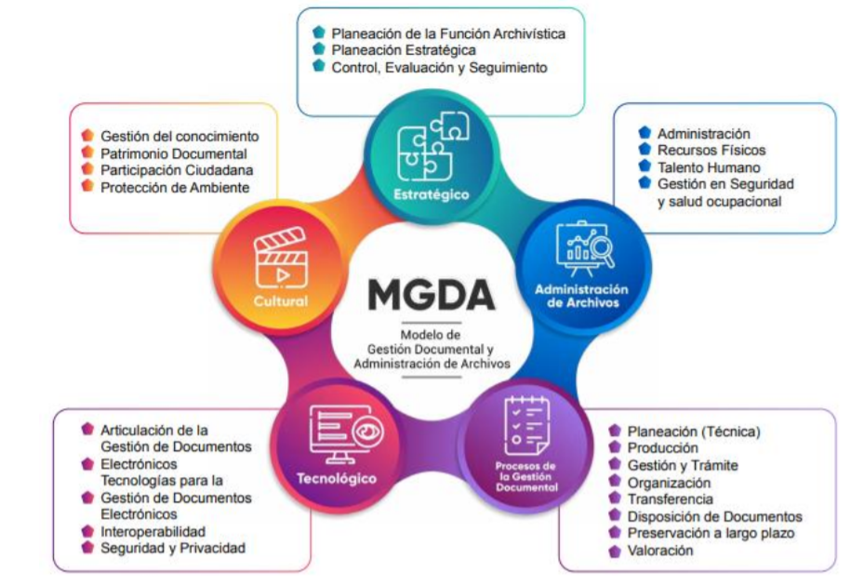
...
 |  |  |  |  |  |  |  |  |  |  |  |  |  | Jul | Agt | Sep | Oct | Nov | Dic
 |  |  |  |  |  |  |  |  |  |  |  |  |  | 4 | 6 | 4 | 1 | 3 | 8
 |  |  |  |  |  |  |  |  |  |  |  |  |  |  |  | 14 |  |  | 12
 |  |  |  |  |  |  |  |  |  |  |  |  |  |  |  |  |  |  | 26
 |  |  |  |  |  |  |  |  |  |  |  |  |  | 30 | 36 | 40 | 41 | 44 | 52
 |  |  |  |  |  |  |  |  |  |  |  |  |  |  |  | 77% |  |  | 100%

 |  |  |  |  |  |  |  |  |  |  |  |  |  | Q3 |  |  | Q4
 |  |  |  |  |  |  |  |  |  |  |  |  |  | 77% | 14 |  | 100% | 12
 |  |  |  |  |  |  |  |  |  |  |  |  |  | 40 |  |  | 52

